Sheet1
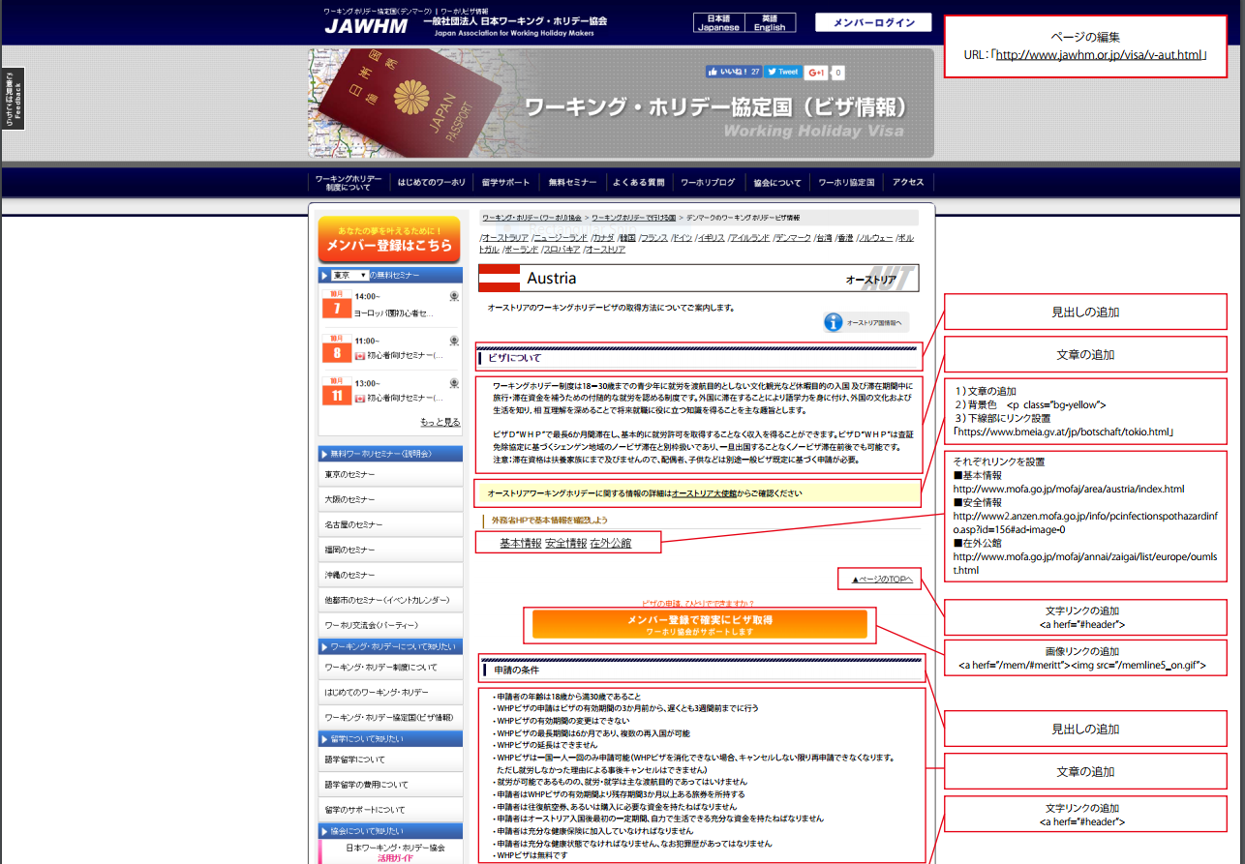
Tạo page
URL: [http://www.jawhm.or.jp/visa/v-aut.html]

Bổ sung đầu đề

Bổ sung đoạn văn
1.Bổ sung câu văn
2.Màu phối cảnh<p class="bg-yellow">
3.Cài đường link chỗ chữ đang được gạch dưới
[https://www.bmeia.gv.at/jp/botschaft/tokio.html]

Cài cho từng đường link:
•
•
•

Bổ sung đường link dẫn đến nội dung văn bản
<a herf="#header">

Bổ sung đường link vào
<a herf="/mem/#meritt><img src="/memline5_on.gif">

Bổ sung đầu đề

Bổ sung đoạn văn

Bổ sung đường link dẫn đến nội dung văn bản
<a herf="#header">

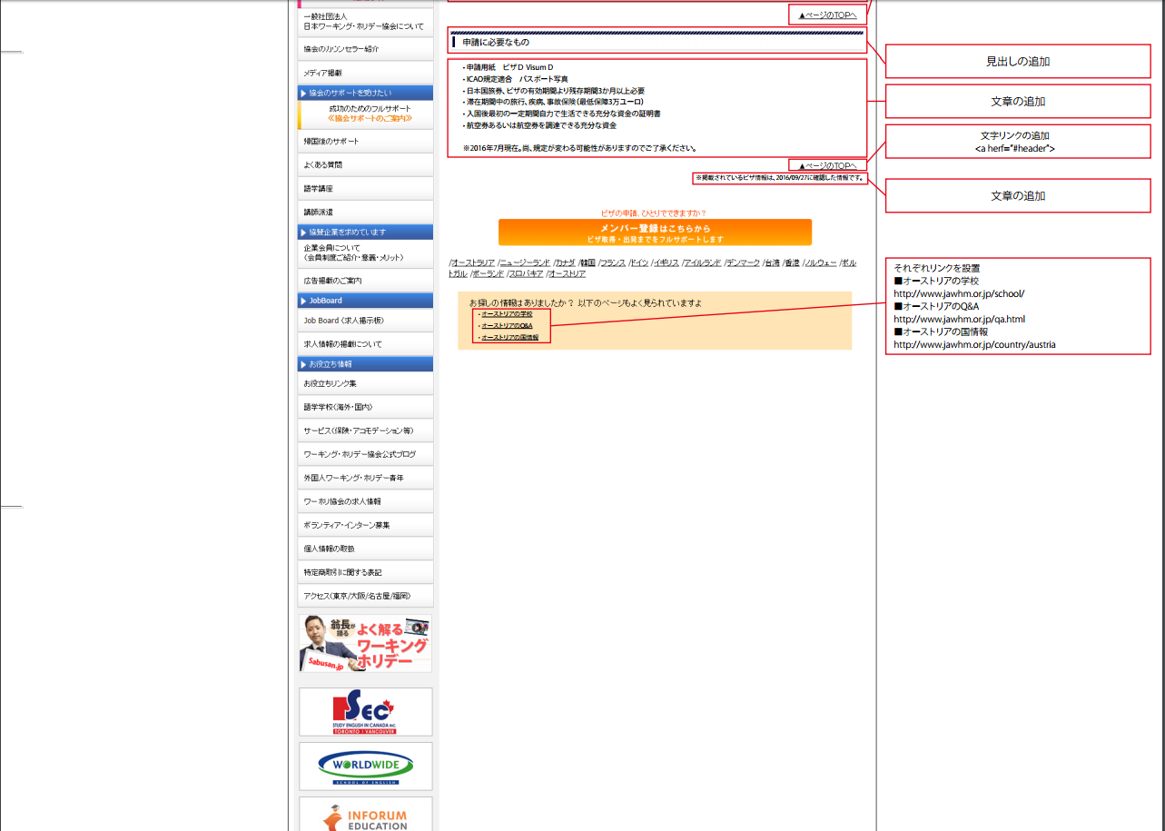

Bổ sung đầu đề
Bổ sung đoạn văn

Bổ sung đường link dẫn đến nội dung văn bản
<a herf="#header">

Bổ sung câu văn

Cài cho mỗi đường link:
•
•
•

